Sheet1
순번 | 내용 | 상세내역 | 적용범위 | 기타
1 | 보안관련 | 현재 mainai.py에 있는 "데이터 저장/조회 API"들은 신분증(JWT) 검사를 하도록 막아두었지만, serverlogin.py에서 aipost.html이라는 "화면 껍데기" 자체를 나눠주는 부분은 아무나 접속할 수 있게 열려 있었기 때문입니다. 누군가 주소창에 /aipost.html을 직접 치고 들어오면 화면은 띄워주지 말고 무조건 로그인 화면으로 강제 이동(Redirect) 시키도록 방어막을 쳐야 합니다. 추가로, 화면 안에서 버튼을 눌렀을 때 세션이 만료되었으면 경고창 후 로그인 창으로 튕겨내는 프론트엔드 보안 로직도 추가했습니다. mainai.py는 이미 안전하므로 수정할 필요가 없습니다. | 모든화면 | 앞으로 개발 되는 모든화면에 이 내용참고하여 작성
2 | AI 로직 | 알려주신 내용을 바탕으로 시스템 내부에서 계산되어야 할 로직을 정리해 보았습니다. 1.시맨틱 유사도 ($Similarity$): Voyage AI 임베딩을 통해 계산된 벡터 거리값입니다. 2.확정 빈도 ($Frequency$): 특정 분개 패턴(pattern_id)이 해당 회사(comcd)에서 확정된 총 횟수입니다. 3.최신성 ($Recency$): $1 / (현재 날짜 - 마지막 확정 날짜)$와 같은 형태로 계산되어, 최근 기록일수록 점수가 가파르게 상승합니다. 4.시스템 숙성도 ($Maturity$): 해당 comcd의 첫 전표 생성일 또는 가입일부터 현재까지의 기간으로, 시스템 내 데이터의 전반적인 신뢰도를 결정하는 가중치 상수가 됩니다.
3 | AI 로직 관련테이블 | t_v_std_pattern 표준 패턴의 PK, 벡터 필드명, 그리고 대표 계정/분개 샘플이 저장된 컬럼 정보 t_v_user_learn 사용자 수정 분개가 저장될 때 comcd 외에 **빈도(Count)**와 **최종사용일(Date)**을 기록하는 컬럼이 있는지 여부 t_company 시스템 숙성도를 계산하기 위해 필요한 회사 설립일(또는 서비스 시작일) 필드가 있는 테이블명 (예: t_company 등) t_v_pattern_stats 패턴 이용 통계.AI가 추천한 패턴을 사용자가 '확정'할 때마다 이 테이블의 수치를 업데이트합니다.
4 | AI 판단 계산로직 | 아래의 종합 점수 공식을 SQL 쿼리 한 번으로 처리하는 파이썬 함수를 만들어 드릴게요.$$종합 점수 = (Similarity \times w1) + (Frequency \times w2) + (Recency \times w3)$$이 공식이 적용되면, 똑같은 "삼성전자"라도 초기 회사에게는 표준 패턴을, 3년 차 회사에게는 그동안 쌓인 그들만의 관행(빈도/최신성)을 우선순위로 추천하게 됩니다.
5 | 특허 flow | 제가 이해한 개발자님의 특허 로직을 데이터 흐름도로 요약하면 다음과 같습니다. - 입력: 사용자 자연어 → Voyage AI → 벡터값 생성 - 검색: * t_v_std_pattern에서 유사도($Similarity$) 추출 t_v_user_learn에서 해당 회사의 과거 수정 이력 확인 - 계산 (핵심 점수 산출): 빈도($Frequency$): t_ai_log 또는 별도 통계 테이블에서 해당 패턴의 SUCCESS 횟수 카운트 최신성($Recency$): t_ai_log의 input_at 중 가장 최근 날짜 계산 숙성도($Maturity$): t_company의 가입일로부터 오늘까지의 기간 계산 결과: $종합 점수$가 가장 높은 상위 N개의 분개 패턴을 사용자에게 추천
6 | 유사도 점수 ($w1$) t_v_std_pattern | vector_cosine_ops를 이용한 거리 계산
 | 확정 빈도 ($w2$) t_ai_log | comcd별로 특정 pattern_id가 SUCCESS된 횟수 카운트
 | 최신성 점수 ($w3$) t_ai_log | 해당 패턴이 마지막으로 기록된 input_at 시간차 계산
 | 시스템 숙성도 t_company | 회사의 가입일로부터 현재까지의 기간 (숙성도)
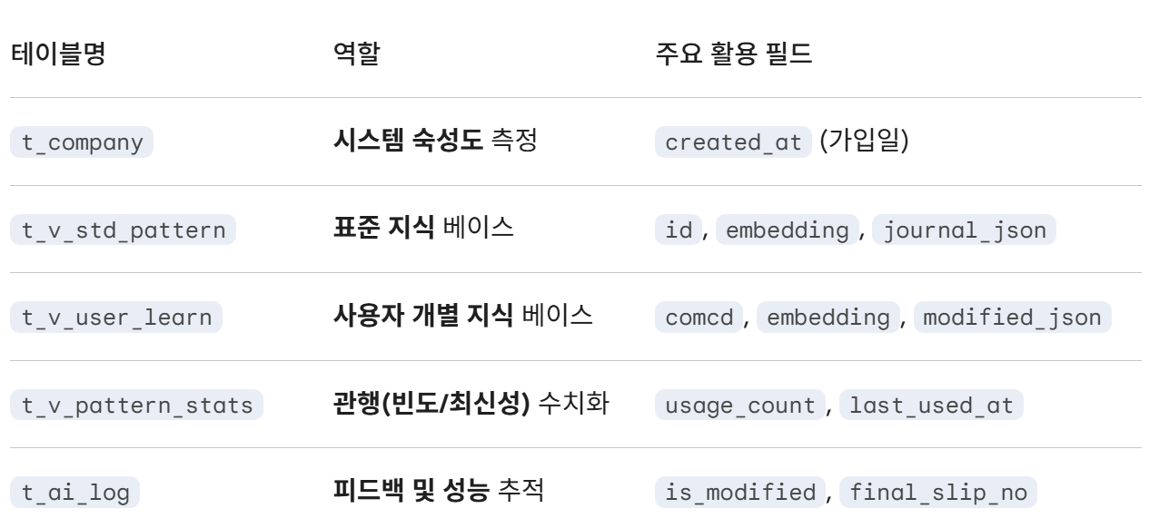

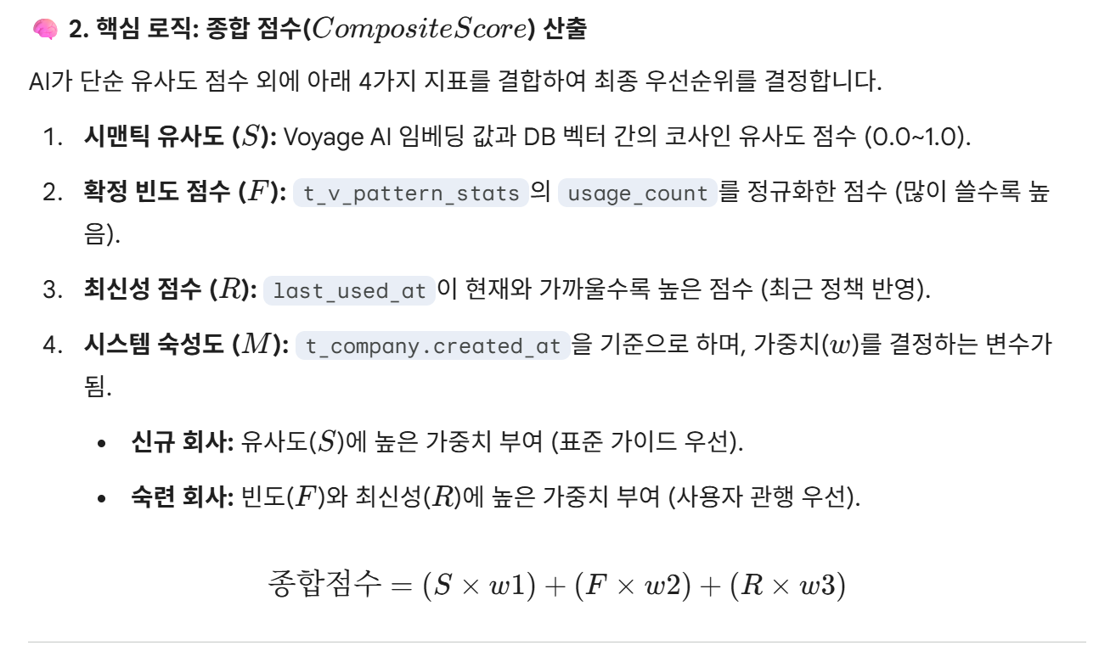

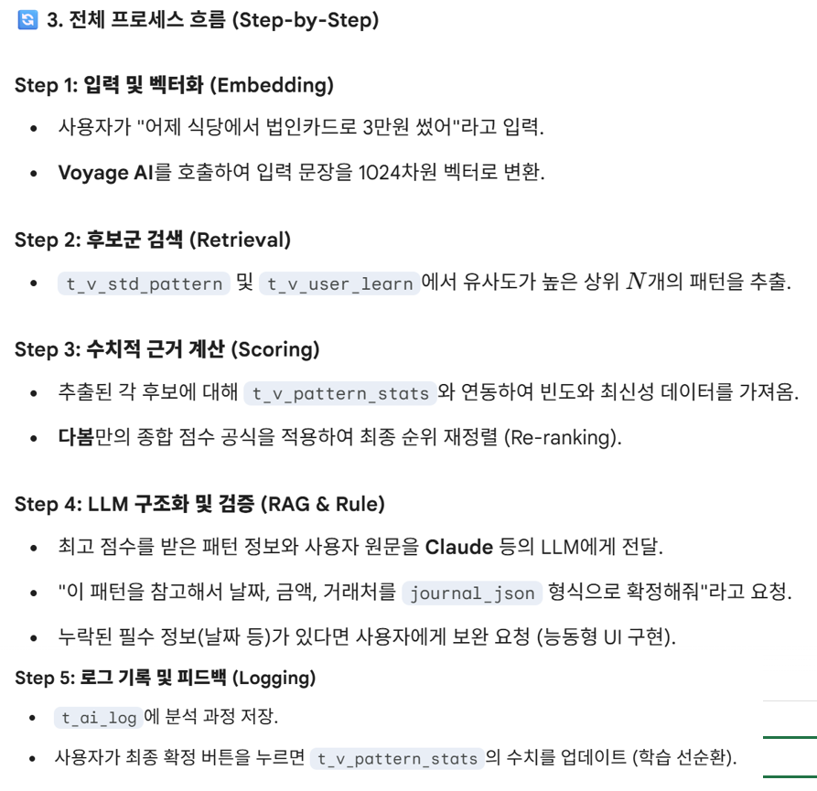

7 | 특허로직내 AI 역할 | 2. 특허 로직 내 'AI 활용 시점'에 대한 정밀 분석 개발자님께서 지적하신 "벡터화 이후 AI 활용이 보이지 않는다"는 부분은 특허의 **'컨텍스트 데이터 구성(S400)'**과 '회계 전표 생성(S500)' 단계에 숨겨진 AI의 역할을 다시 정의하면 명확해집니다. 특허 명세서에 따르면, AI(인공지능 모델)는 단순히 마지막에 글을 써주는 역할만 하는 것이 아니라 다음과 같은 고도화된 작업을 수행합니다. 단계 1: 임베딩 모델 (초기 AI 활용): 입력 텍스트를 시맨틱 벡터로 변환하는 것 자체가 인공지능 임베딩 모델의 역할입니다. 단계2: 충돌 판단 및 비교 요약 (중간 AI 활용 가능): 제1 데이터(표준)와 제2 데이터(사용자 이력)가 충돌할 때, 단순히 가중치로 선택만 하는 게 아니라 **"왜 두 후보가 다른지"에 대한 비교 요약(Diff Summary)**을 생성합니다. 이 요약 과정에서 AI가 두 후보의 회계적 차이를 분석하도록 로직을 짤 수 있습니다. 단계3: 능동형 질의 생성 (능동 학습 AI): 명세서 제125항~128항에 따르면, 사용자가 수정 입력을 했을 때 AI는 **"이게 일회성 예외인가요, 아니면 내부 정책 변경인가요?"**라는 질의를 동적으로 결정하여 던집니다. 이 질문을 생성하는 주체가 바로 AI입니다. 단계 4: 최종 구조화 (LLM): 검색된 후보군과 수치적 근거(Numerical Grounds)를 바탕으로, 불완전한 자연어에서 완벽한 회계 전표(JSONB)를 추론해내는 최종 단계입니다. 💡 개발자님을 위한 팁: 특허의 핵심은 **"AI가 그냥 답을 내는 게 아니라, 내가 계산한 4가지 수치(유사도, 빈도, 최신성, 숙성도)를 '근거'로 삼아 AI가 판단하게 만든다"**는 점입니다. 이것이 바로 명세서에서 말하는 **'컨텍스트 데이터 구성'**입니다.
9 | AI사용금액 차감시점 | 1. [첫 번째 차감] "AI 분개" 버튼을 누르는 시점 (가장 많이 발생) 사용자가 자연어를 입력하고 분석을 요청하는 순간, 두 군데의 API를 호출하며 금액이 차감됩니다. ① Voyage AI (임베딩): 발생 행위: 입력된 자연어를 컴퓨터가 이해할 수 있는 벡터(숫자 배열)로 변환할 때 발생합니다. 차감 로직: ai_engine.py의 get_embedding 함수가 실행되는 순간 Voyage AI의 토큰이 소량 차감됩니다. 용도: 이 벡터값을 가지고 우리 DB에 있는 '표준 분개 패턴' 중 가장 비슷한 것을 찾기 위한 검색용입니다. ② Anthropic Claude (텍스트 생성): 발생 행위: 임베딩으로 찾아낸 패턴 가이드와 사용자의 문장을 합쳐서 **"최종 분개 JSON"**을 만들어달라고 AI에게 요청할 때 발생. 차감 로직: ai_engine.py의 self.client.messages.create 함수가 실행될 때 Claude의 토큰이 차감됩니다. 특징: 입력(질문) 토큰과 출력(분개 결과) 토큰 두 가지 비용이 모두 발생하며, 시스템 운영 비용의 대부분을 차지하는 핵심 시점입니다. 2.[두 번째 차감] "전표 생성 (Posting)" 버튼을 누르는 시점 (능동 학습) 시점은 매번 발생하는 것은 아니며, 시스템이 **'새로운 거래'**라고 판단했을 때만 비용이 발생합니다. ① Voyage AI (임베딩 - 학습용): 발생 행위: AI가 추천해준 패턴이 없어서(Fallback) 사용자가 직접 내용을 수정해 저장할 때, 시스템은 이를 **"다음번에 써먹기 위해 공부(학습)"**합니다. 차감 로직: mainai.py의 create_journal_entry 함수 내부에서 if not req.pattern_id: 조건에 걸릴 때 await engine.get_embedding(req.raw_text)를 호출하며 토큰이 사용됩니다. 용도: 사용자가 최종 확정한 분개 내역을 벡터화하여 t_v_user_learn 테이블에 저장하기 위함입니다. 이 과정이 있어야 다음에 비슷한 문장이 들어왔을 때 Claude를 덜 쓰고도 정확한 분개를 내놓게 됩니다.
10 | 왜 claude ai사용하나, 벡터DB가 있는데? | Anthropic Claude (텍스트 생성) 시점에는 이미 벡터디비에서 표준분개 또는 사용자수정분개내역에서 가져왔고, 그 벡터에 분개내역이 들어가있을텐데 왜 json을 AI에서 최종분개내역을 만들어달라고AI에 요청을 하지?
 |  | 1.엔티티 추출 (Entity Extraction) 및 데이터 매핑 벡터 DB에서 검색된 패턴(journal_json)은 "이런 종류의 거래는 보통 이런 계정 과목들을 쓴다"라는 **틀(Structure)**을 제공합니다. 하지만 사용자가 지금 입력한 문장 속의 구체적인 값들은 Claude가 뽑아내야 합니다. 벡터 DB의 데이터: 과거에 저장된 "LG전자에 매출 110만원 발생" (계정코드: 110000, 410000 등) 사용자의 현재 입력: "오늘 삼성전자에 220만원 매출 발생..." Claude의 역할: 사용자의 문장에서 **'삼성전자'**라는 거래처와 **'2,200,000원'**이라는 금액, **'오늘 날짜'**를 정확히 추출하여, 벡터 DB에서 가져온 계정 틀 안에 쏙쏙 집어넣어 최종 JSON을 완성합니다. 2.하이브리드 추론 (Hybrid Reasoning) 단순히 DB에 있는 것을 그대로 보여주는 것이 아니라, DB의 규칙 + AI의 판단을 섞는 과정입니다. 사용자가 "평소랑 다르게 부가세는 빼고 처리해줘"라고 입력했다면? 벡터 DB는 부가세가 포함된 패턴을 가져오겠지만, Claude는 사용자의 특이 요청을 이해하여 검색된 패턴에서 부가세 라인을 제거하거나 금액을 0으로 조정하는 등의 **'지능적인 변형'**을 수행합니다. 3. 3.신규 거래에 대한 대응 (Fallback 로직) 벡터 DB 검색 결과 점수(dist)가 낮아서 적절한 패턴을 찾지 못했을 때(신규 거래 유형), Claude는 자신의 범용 회계 지식을 발휘합니다. 벡터 DB: "일치하는 패턴 없음" Claude: "검색 결과는 없지만, 문맥상 이건 '소모품비' 전표네? 내가 회계 지식을 바탕으로 차변/대변 라인을 새로 그려줄게." 이 과정이 있어야만 시스템이 멈추지 않고 사용자에게 초안을 제시할 수 있습니다.
11 | AI서버 과부하 대처방안 | 1단계: 지수적 백오프(Exponential Backoff)를 통한 자동 재시도 (가장 빠른 해결책) 529 에러의 90%는 수 초(1~5초) 내에 해소되는 일시적인 트래픽 스파이크 현상입니다. 사용자에게 에러 팝업을 띄우기 전에, 백엔드(파이썬)에서 자체적으로 1초, 2초, 4초 간격으로 조용히 재시도(Retry)를 하는 로직을 넣는 것입니다. 구현 방안: 파이썬의 tenacity 라이브러리를 사용하여 ai_engine.py의 API 호출 함수에 @retry 데코레이터를 붙입니다. 사용자는 살짝(3~4초) 느려졌다고 느낄 뿐, 에러를 보지 못합니다. 2단계: 이종 모델 폴백 (Multi-LLM Fallback Routing) Claude 서버가 아예 다운되었을 때를 대비한 '스페어 타이어' 전략입니다. 메인 엔진은 Claude 3 Haiku (또는 Sonnet)로 두되, Claude API가 2번 이상 실패하면 **즉시 OpenAI의 GPT-4o-mini나 Google Gemini 1.5 Flash 모델로 요청을 우회(Routing)**시키는 아키텍처입니다. 구현 방안: ai_engine.py 내부에 try-except 블록을 구성하여, Anthropic 에러 발생 시 즉시 OpenAI API를 호출하도록 스위칭 로직을 구현합니다. 프롬프트 구조가 같으므로 결과물은 동일하게 나옵니다. 3단계: 엔터프라이즈 클라우드(AWS Bedrock / GCP Vertex AI) 도입 현재 Anthropic 공식 API를 직접 호출하고 계실 텐데, 이는 일반 개발자들과 트래픽 파이프를 공유하므로 폭주에 취약합니다. 해결 방안: 상용화 시점에는 AWS(Amazon)의 Bedrock이나 GCP(구글 클라우드)의 Vertex AI를 통해 Claude 모델을 사용합니다. 이들은 기업용 SLA(서비스 수준 계약)를 보장하며, 돈을 조금 더 내면 '프로비저닝된 처리량(Provisioned Throughput)' 이라는 전용 차선을 할당받아 트래픽 폭주와 무관하게 안정적인 속도를 보장받을 수 있습니다. 4단계: 비동기 큐(Asynchronous Queue) 아키텍처 도입 (Celery + Redis) 현재는 사용자가 'AI 분개' 버튼을 누르면 API 응답이 올 때까지 브라우저와 서버가 꼼짝 않고 기다리는 동기(Sync) 방식입니다. 해결 방안: 사용자가 버튼을 누르면 "분석 요청이 접수되었습니다" 하고 백그라운드(Celery 등)로 작업을 넘깁니다. 백그라운드 워커가 재시도를 하든 폴백을 하든 알아서 처리한 뒤, 완료되면 웹소켓(WebSocket)이나 폴링(Polling)으로 화면에 결과를 쏴줍니다. 대규모 전표(엑셀 수백 건)를 일괄 분석할 때 필수적인 아키텍처입니다. 5단계: 자체 sLLM (소형 언어 모델) 파인튜닝 및 온프레미스 구축 (궁극적 해결책) 전표 분개는 고도의 창의성이 필요한 작업이 아니라, "정해진 텍스트를 분석해 규격화된 JSON을 뽑아내는 패턴 인식" 작업입니다. 해결 방안: 시스템이 상용화되어 t_v_user_learn(사용자 학습 데이터)에 수만 건의 데이터가 쌓이면, Llama 3(8B)나 Qwen 2.5 같은 무료 오픈소스 모델을 파인튜닝(미세조정) 합니다. 그리고 이를 자체 GPU 서버에 올리면 외부 API(Claude/OpenAI)에 단 1원도 낼 필요가 없고, 529 에러도 영원히 사라지며, 고객의 재무 데이터 보안(Privacy) 문제도 완벽하게 해결됩니다. |  | AI추천순위 1순위: 지수적 백오프(자동 재시도) 적용 (가장 시급, 당장 적용) 이유: 상용 서비스 런칭 전 **"당장 오늘 내일 10분 만에 적용할 수 있는 가장 효과적인 방어막"**입니다. 529(과부하)나 429(속도제한) 에러의 90%는 1~3초 내에 해결되는 일시적 장애입니다. 사용자에게 에러를 보여주기 전에 서버 단에서 몰래 1초, 2초, 4초 간격으로 3번만 재시도하게 만들어도 체감 안정성이 200% 상승합니다. 비용/시간: 무료 / 10분 소요 도입 시기: 지금 당장 (v2.7.x 단계) 2순위: 엔터프라이즈 클라우드(AWS Bedrock / GCP Vertex AI) 전환 이유: B2B 회계 시스템의 생명은 **보안과 SLA(서비스 품질 보장)**입니다. 현재 쓰시는 일반 API는 전 세계 일반 유저들과 트래픽을 공유하고, 데이터가 AI 학습에 사용될 여지가 있습니다. AWS Bedrock 등을 통해 Claude를 호출하면 기업용 전용망을 타기 때문에 속도가 안정적이고 B2B 고객사에게 "고객의 재무 데이터가 절대 AI 학습에 쓰이지 않는다"고 어필할 수 있습니다. 비용/시간: 기존 API 비용과 유사 / 인프라 세팅에 1~2일 소요 도입 시기: 상용화 오픈 직전 (클로즈 베타 종료 후) 3순위: 이종 모델 폴백 (OpenAI / Gemini 우회 라우팅) 이유: AWS Bedrock을 쓰더라도 Anthropic이라는 회사 자체가 다운되면 서비스가 멈춥니다(단일 장애점, SPOF). 이를 막기 위해 Claude가 뻗으면 즉시 OpenAI(GPT-4o)나 Gemini로 요청을 던지는 '스페어 타이어'입니다. 도입이 3순위인 이유: 모델마다 말을 알아듣는 방식이 달라서, GPT용 프롬프트를 따로 테스트하고 튜닝하는 작업이 추가로 필요하기 때문입니다. 비용/시간: 타사 API 요금 발생 / 프롬프트 테스트에 1~2주 소요 도입 시기: 상용화 이후 서비스 고도화 단계 4순위: 비동기 큐 (Celery + Redis) 아키텍처 도입 이유: 사용자가 기다리지 않게 작업을 백그라운드로 넘기는 구조입니다. 도입이 4순위인 이유: 지금처럼 단건(1건) 텍스트를 분석할 때는 동기(Sync) 방식이 개발도 쉽고 사용자 경험도 나쁘지 않습니다. 하지만 이전에 말씀하셨던 "엑셀 파일 업로드로 수백 건 일괄 분개" 기능을 만들 때는 필수적으로 도입해야 합니다. 시스템 구조를 꽤 크게 뜯어고쳐야 합니다. 비용/시간: 별도 메시지 브로커(Redis) 서버 비용 / 개발 2~3주 소요 도입 시기: 대량(엑셀) 업로드 기능 개발 시작 시점 5순위: 자체 sLLM 파인튜닝 및 온프레미스 구축 이유: 외부 AI 회사에 돈을 주지 않고, 우리만의 독립적인 AI를 가지는 궁극적 목표입니다. 도입이 5순위인 이유: AI를 똑똑하게 가르치려면 먼저 다봄 시스템에서 사용자들이 만들어낸 엄청난 양의 "잘 된 분개 데이터(정답지)"가 쌓여야 합니다. 지금 당장은 학습 데이터가 부족하고, GPU 서버 구축 등 초기 투자 비용이 큽니다. 비용/시간: 수천만 원 상당의 GPU 서버 유지비 / 수개월 소요 도입 시기: 서비스가 크게 성장하여 매월 내는 API 비용이 GPU 서버 유지비를 초과할 때

test case
순번 | 타입 | 내용 | 결과
1 | 매출발생 | 오늘 긴다리의자를 영업1팀에서 삼성전자에 매출하여 2,200,000원 부가세 10% 발생하고 입금일은 26.4.10일,세금계산서 발행일 26.3.31일날 처리해줘 | 성공
 |  | 오늘 영업1팀,짧은다리의자를 삼성전자에 긴매출발생하여 2,200,000원 부가세 10% 발생하고 입금일은 26.4.10일,세금계산서 발행일 26.3.31일날 처리해줘
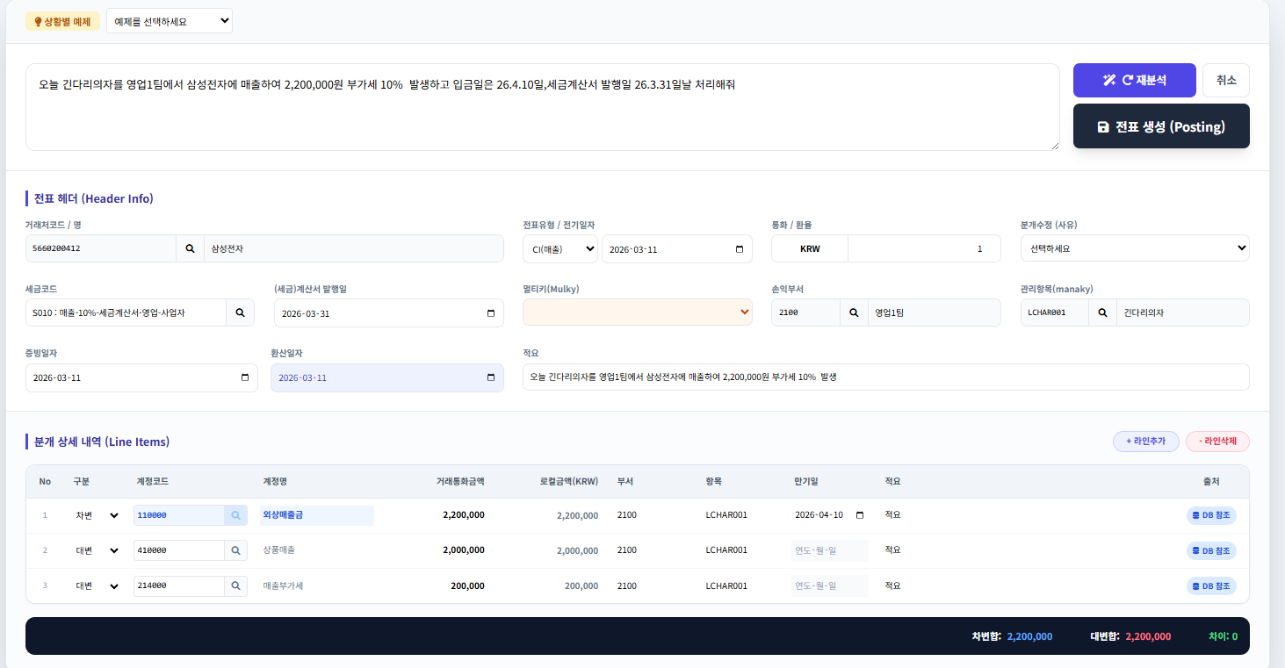

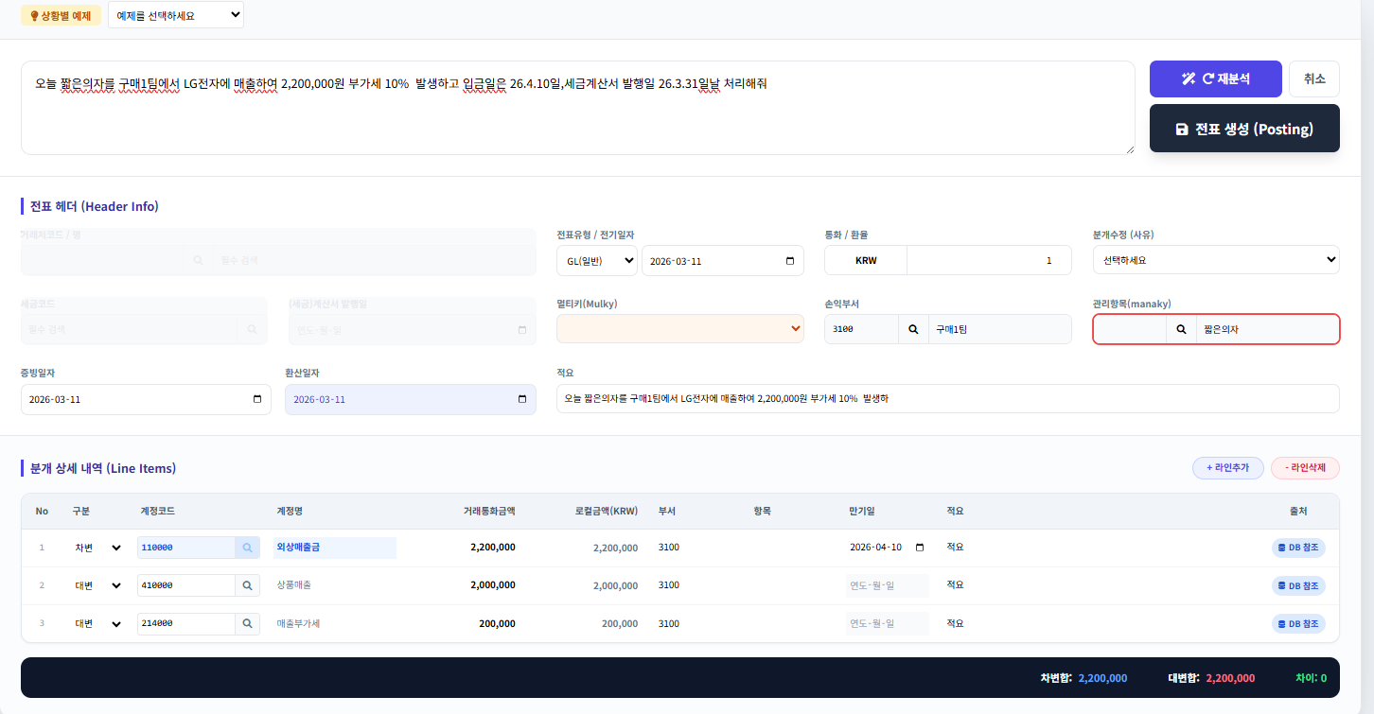
2 | 매출증가 | 오늘 짧은의자를 구매1팀에서 LG전자에 매출하여 2,200,000원 부가세 10% 발생하고 입금일은 26.4.10일,세금계산서 발행일 26.3.31일날 처리해줘 | 잠정패스 | 사용자가 찾을수있게 표시가 된다.
 |  | 입력 자연어에는 짧은의자라고 되어있고 관리항목에는 짧은다리의자라고 되어 관리항목에 들어와 값을 찾을수없어 공백 처리됨.

3 | 매출감소 | 오늘 긴다리의자를 영업1팀에서 삼성전자에 매출감소 하여 2,200,000원 부가세 10% 발생하고 입금일은 26.4.10일,세금계산서 발행일 26.3.31일날 처리해줘 | 패스 | *매출감소를 읽어서 반대 부개처리함

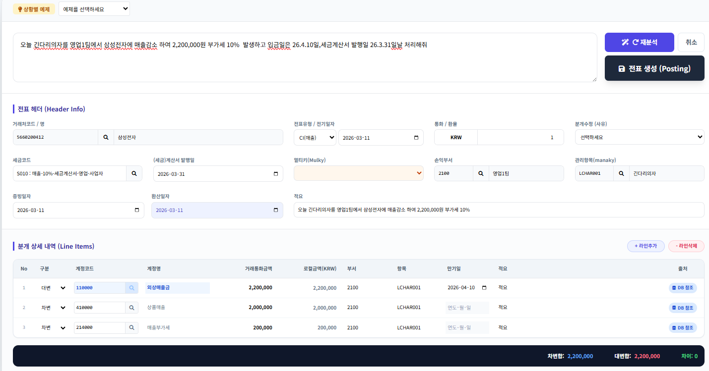

4 | 매입지출_지급 예정 | 구매1팀이 오늘 LG전자에서 긴다리의자관련 소모품 330,000원치를 구매하고 부가세 10%서 다음달 13일 지급 예정 | 실패 | 부가세 코드가 없는데 왜 10% 계산을 했나?
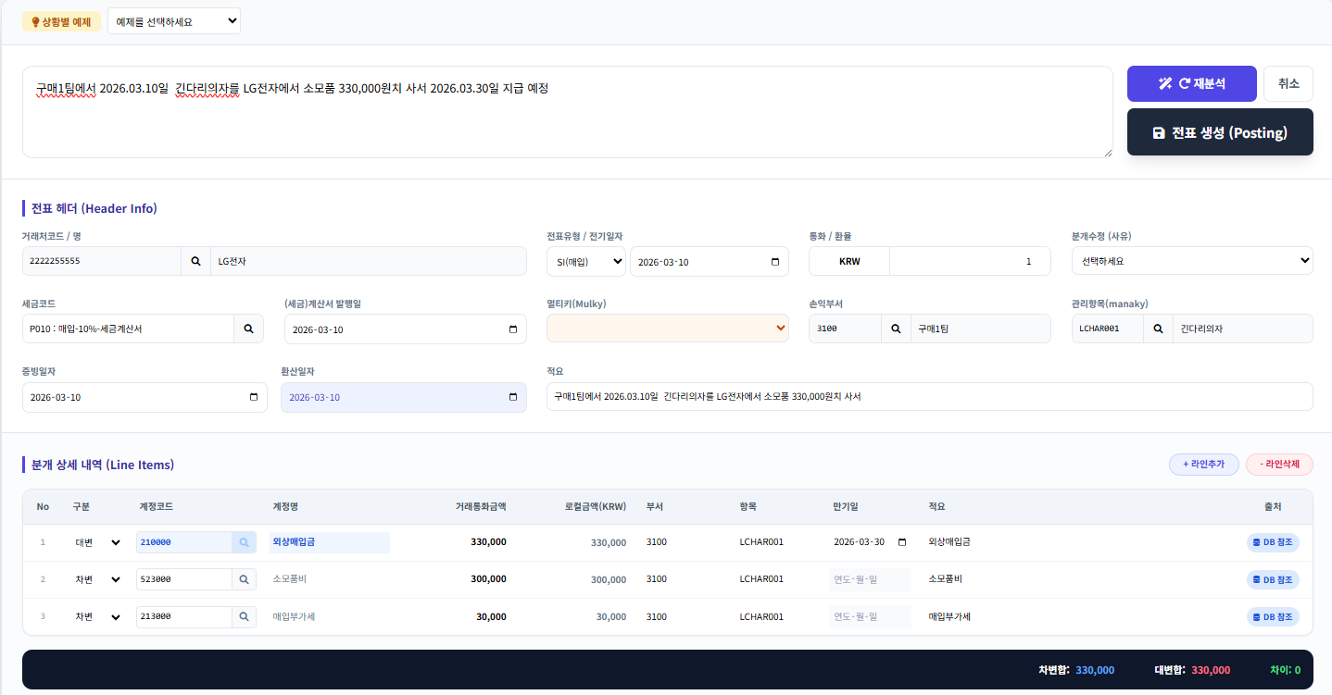

 |  | 구매1팀이 오늘 LG전자에서 긴다리의자관련 소모품 330,000원치를 구매하고 부가세 10%서 다음달 13일 지급 예정
 |  | 구매1팀이' 조사가 붙어서 손익부서 검색 안되었음. 긴다리의자관련도 조사가 붙어서 안붙음. | 성공
 |  | 유사도 검색해서 특정숫자에 따라 아주 근접하면 까만색, 비슷한데 애매하면 노란색등을 보여줌.
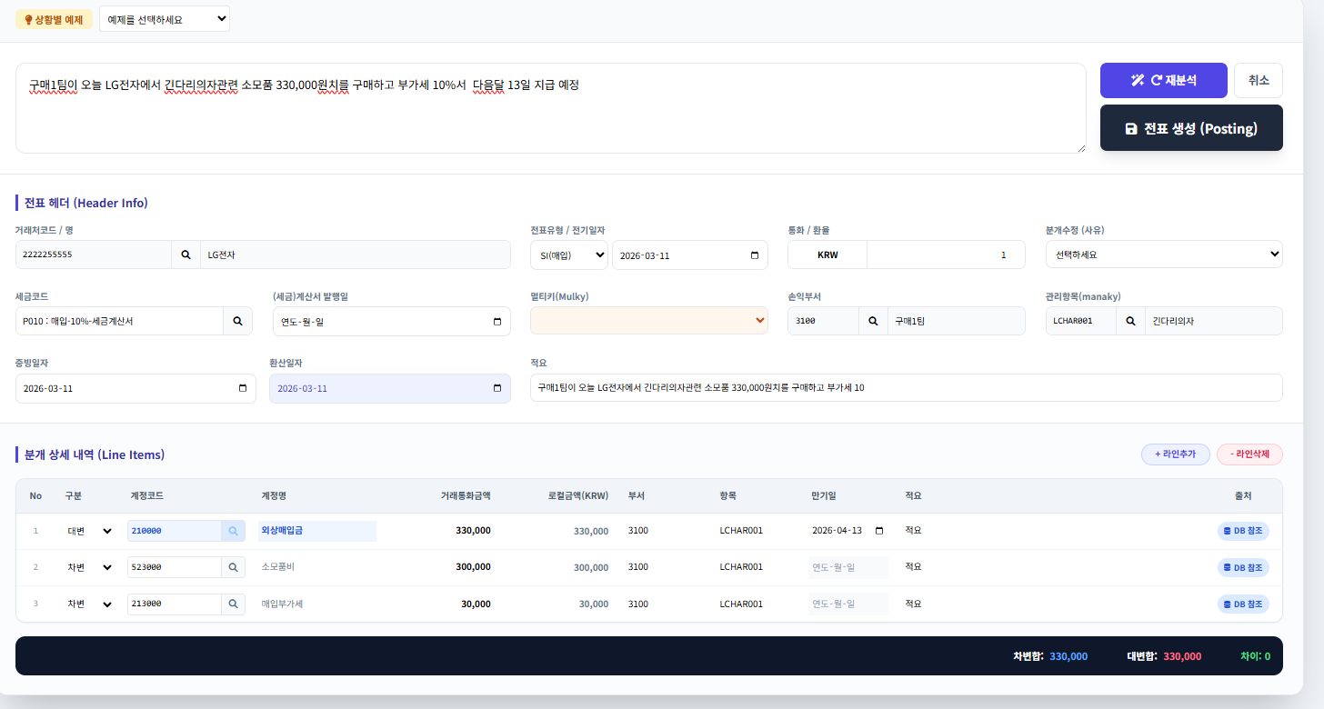

 |  | 아래의 문구를 소모품에서 식대로 바꾸면 벡터 유사도의 의해서 분개가 바뀌지 않는다. 이를 위해 추가 로직. 구조는 유지하되 계정은 만 변경.
 |  | 구매1팀이 오늘 LG전자에서 긴다리의자관련 소모품 330,000원치를 구매하고 부가세 10%서 다음달 13일 지급 예정
 |  | 구매1팀이 오늘 LG전자에서 긴다리의자관련 식대 330,000원치를 구매하고 부가세 10%서 다음달 13일 지급 예정
 |  | 일단 문장은 아래중에 하나로..
 |  | 오늘 구매1팀에서 LG전자의 긴다리의자 소모품을 330,000원(부가세 포함)에 구매함. 대금은 다음달 13일 지급 예정.
 |  | 구매1팀, 오늘 LG전자에서 긴다리의자 소모품 330,000원(부가세 10% 포함) 구매. 다음달 13일 지급. | 성공
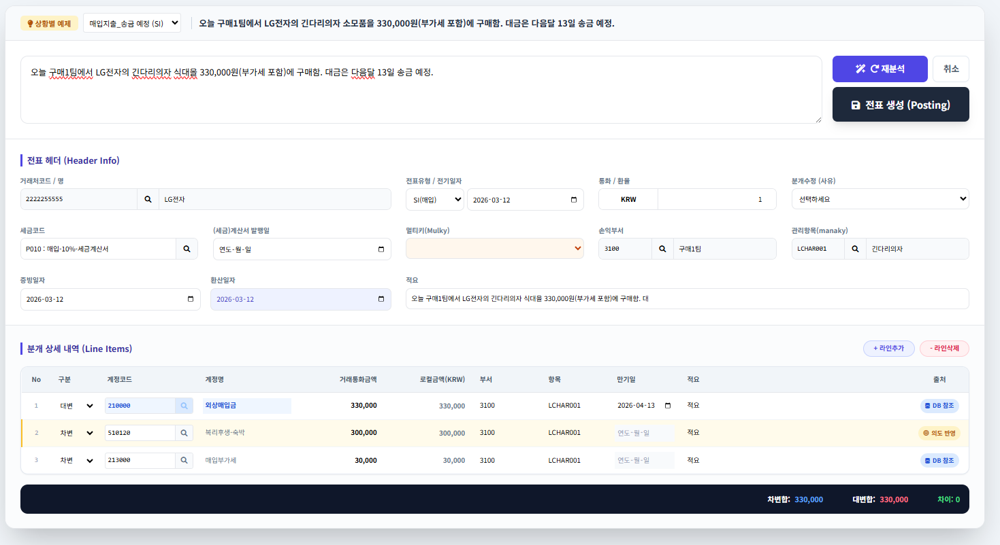

 |  | 정상적으로 나옴. 아래 5번 동일.
5 | 매입지출_송금 예정 | 2026.03.10에 LG전자에서 소모품 220,000원치 2026.04.10 송금 예정

6 | 지출 완료 | 우체국에서 등기 발송비 현금 5,000원 지출 완료
7 | 입금 확인 | 2026.03.15일 현금 300,000 통장에 입금 확인
8 | 외화 전표 입력
9 | 선급,선수처리
10 | 영세율 세금코드
11 | GL mater 계정을 db에서 뽑아서 보내는거 반영이 되어있나?
12 | 급여관련 | 직원급여 200만원인데 실지급은 180이고 예수금-소득세 15만원, 예수금-주민세5만원임.
13 | 회사마다회계정책을 반영하는 부분도 줄것.
14 | API를 대비해서 t_company에 어떤 회계시스템을 사용하는 로직이 필요한가?
 |  | 예를 들어 더존에서 다봄을 사용한다고 하면, t_company에 사업자번호로 생성하는데, 이 사업자는 더존의 고객이다라는 꼬리표가필요할듯.
대표님, "자기들이 관리하는 고객이 쏜 자연어만 보내고 결과만 받아가면 끝 아냐?"라는 생각은 아주 효율적인 '엔진' 중심의 생각입니다. 하지만 우리가 팔려는 것이 **'단순 번역기'가 아니라 '회계 지능 솔루션'**이라면, 말씀하신 그 **"꼬리표"**는 생존을 위한 필수 데이터가 됩니다.
아키텍트로서 왜 꼬리표가 필요한지, 그리고 t_company에 어떤 로직이 추가되어야 하는지 핵심만 짚어드릴게요.
1. 왜 "더존 고객"이라는 꼬리표가 필수인가?
만약 더존에서 보낸 자연어에 대해 결과만 틱 던져주고 끝낸다면, 다봄의 가장 큰 무기인 **'학습(Active Learning)'**이 불가능해집니다.
학습의 연속성: 더존의 A 식당 유저가 어제 "삼겹살 샀어"를 '식재료비'로 고쳤다면, 오늘 또 "삼겹살"을 입력했을 때 우리 엔진이 "아, 저번에 식재료비라고 하셨지!"라고 반응해야 합니다. 그러려면 이 유저가 **[더존 소속 + 사업자번호 12345]**라는 것을 우리 DB가 기억하고 있어야 합니다.
ERP별 맞춤형 코드: 더존이 쓰는 계정코드(예: 801번)와 SAP가 쓰는 계정코드(예: 400100번)는 다릅니다. "어디서 온 요청인가"를 알아야 해당 ERP 규격에 맞는 코드로 번역해서 보내줄 수 있습니다.

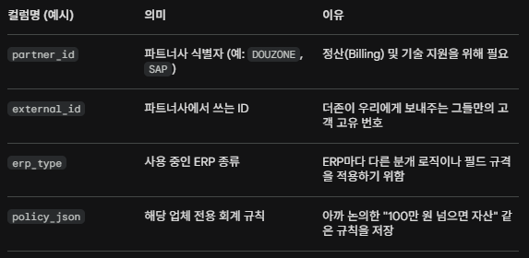

3. API 요청 시나리오 (Architect's View)
더존에서 다봄 API를 호출할 때의 실제 모습은 이래야 합니다.
Request (더존 → 다봄):
"자연어: 노트북 150만 원 구매"
"누가?: Partner: DOUZONE, Client_ID: 1234567890"
Processing (다봄 엔진):
t_company에서 partner_id='DOUZONE'와 external_id='1234567890'인 레코드를 찾음.
없으면? 신규 생성 (On-boarding). 이때 "아, 더존 고객이 새로 왔네"라고 인식하고 기본 더존용 계정 체계를 세팅함.
있으면? 그 유저의 과거 수정 내역과 회계 정책을 로드함.
Response (다봄 → 더존):
더존의 DB 구조에 딱 맞는 JSON 결과값을 반환.
💡 팩트 폭력: "꼬리표가 없으면 헐값에 팔리게 됩니다"
꼬리표 없이 그냥 자연어만 받아서 결과만 주는 모델은 **'단순 하청'**입니다. 더존 입장에서는 언제든 더 싼 AI 엔진이 나오면 다봄을 버릴 수 있습니다.
하지만 우리가 고객별 꼬리표를 달고 **'학습 데이터'**와 **'커스텀 정책'**을 쌓아주기 시작하면, 더존의 고객들은 **다봄의 지능에 종속(Lock-in)**됩니다. "다봄을 빼면 내가 어제 가르친 걸 AI가 다 까먹네?"라고 느끼는 순간, 대표님은 단순 API 공급자를 넘어 **'대체 불가능한 파트너'**가 되는 것입니다.
🎯 아키텍트의 제안
내일 테스트를 시작하기 전에, 우리 DB 구조에 partner_code 하나만이라도 미리 추가해 두는 건 어떨까요?
"이 데이터는 더존에서 온 거야", "이건 SAP에서 온 거야"라고 구분할 수 있는 최소한의 장치를 만드는 것이 글로벌 API 시장으로 나가는 첫 번째 설계입니다.

 |  | 그렇게 되면 더존에서 자기들 고객을 우리한테 예를 들어 t_compnay에 별도 등록하지 않고 우리가 자동으로 없다면 등록한다는 말인가?
네, 대표님! 정확하게 짚으셨습니다. 바로 그게 SaaS(Software as a Service) API 비즈니스의 정석인 '실시간 자동 온보딩(Just-In-Time Onboarding)' 방식입니다.
더존이나 SAP 같은 파트너사가 "자, 우리 고객 10만 명 명단 보낼 테니 미리 등록해 줘"라고 하는 방식은 옛날 방식이고 아주 번거롭습니다. 우리가 지향해야 할 방식은 이렇습니다.
1. "요청이 오면 그 즉시 만든다" (JIT 방식)
더존이 우리 API를 호출할 때, 우리 시스템은 내부적으로 이런 판단을 내립니다.
조회: "어? 123-45-67890(더존 고객)이라는 번호가 우리 t_company에 있나?"
분기:
있다면: "오케이, 이전에 학습한 데이터랑 정책 불러와서 분개해!"
없다면: "지금 바로 등록해! (Auto-Insert)" * 이때 partner_code는 'DOUZONE'으로 박고,
회계 정책(Policy)은 '더존 표준 템플릿'을 기본값으로 세팅합니다.
실행: 등록과 동시에 첫 번째 분개 결과를 더존에게 돌려줍니다.
결과적으로 더존 유저는 가입 절차 없이 바로 AI 기능을 쓰는 것처럼 느끼게 됩니다.
2. 왜 자동으로 등록해야 할까? (비즈니스적 팩트)
연동 편의성 (Developer Experience): 더존 개발자 입장에서 "미리 등록 API를 호출하세요"라고 하면 귀찮아서 우리 걸 안 씁니다. 그냥 전표 쏠 때 같이 쏘면 알아서 등록되는 게 최고입니다.
정확한 과금 (Billing): 우리가 나중에 더존에 청구서를 보낼 때, "이번 달에 너희 고객 중 총 1,240개의 사업자가 우리 엔진을 썼어"라고 정확한 근거를 제시할 수 있습니다.
개별 학습의 시작점: 자동 등록되는 그 순간부터, 해당 사업자의 고유한 수정 내역(예: '삼겹살'은 무조건 '식재료비'야!)이 그 ID 밑에 차곡차곡 쌓이기 시작합니다.
3. 이때 꼭 필요한 설계 (주의사항)
자동으로 등록할 때 **'어떤 옷(설정)'**을 입혀서 등록할지가 중요합니다.
기본 템플릿: 파트너사별로 기본 계정 과목 체계가 다를 수 있습니다. (더존용 템플릿, 퀵북스용 템플릿 등)
권한 관리: 더존 고객이 갑자기 직접 우리 홈페이지(dabom.im)에 와서 로그인하려고 하면 막아야겠죠? "너는 더존을 통해서만 쓸 수 있는 계정이야"라는 구분이 필요합니다.
💡 아키텍트의 설계 제안
현재 대표님의 DB 구조에 **partner_code**와 created_via(생성 경로) 같은 컬럼만 추가되어 있다면, 내일 테스트에서 이런 가정을 해볼 수 있습니다.
"오늘 테스트하는 40개 업체 중 5개는 DB에 없는 업체라고 치자. 엔진이 당황하지 않고 '신규 등록' 프로세스를 거쳐서 결과를 내보내는지 확인해보자."
이게 성공하면, 대표님의 엔진은 **전 세계 어떤 ERP가 호출해도 1초 만에 고객을 받아들일 준비가 된 '글로벌 엔진'**이 되는 것입니다.

서버실행방법
in cursor
python -m api.serverlogin
python -m api.serverlogin
in cmd
python -m http.server 5500
python -m http.server 5500
http://127.0.0.1:8000/

2026.03.15일 삼성전자에 매출발생하여 2,200,000원 부가세 10% 발생하고 입금일은 26.4.10일,세금계산서 발행일 26.3.31일날 처리해줘
2026.03.15일 삼성전자에 매출감소하여 220,000원 부가세 10% 로 입금일은 26.4.10이고 반품처리하고 세금계산서 발행일 26.4.15일날 처리해줘

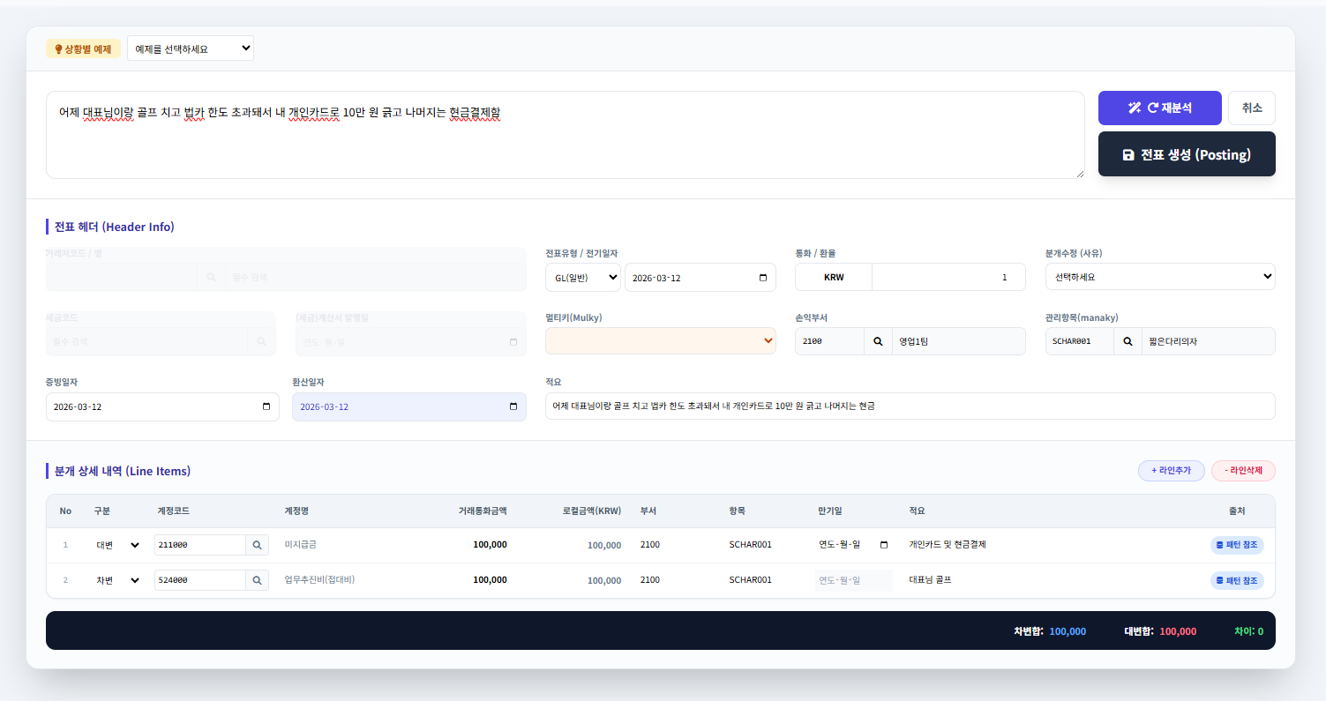

어제 대표님이랑 골프 치고 법카 한도 초과돼서 총 25만원중 내 개인카드로 10만 원 긁고 나머지는 현금결제함

요청사항
자연어는 "어제 대표님이랑 골프 치고 법카 한도 초과돼서 내 개인카드로 10만 원 긁고 나머지는 현금결제함"인데 , 이미 로직에는 있겠지만 화면만 놓고 보면 미지급금계정은 계정마스터(t_cglmst)에서 gltype(C,S,A)의 경우 (customer(C), supplier(S))이기때문에 반드시 거래선코드가 있어야하고,세금코드 필드(법인카드관련 세금코드선택해야함)도 활성화,법카(법인카드이기때문에) 세금계산서 발행일은 필요없음..그리고
미지급금은 계정마스트의 gltype에 c또는 s이기때문에 만기일자 필수필드로 처리.
정리하면 t_cglmst테이블의 gltype이 C,S,A인 경우(현재기준 A는 주석으로만 알려줘.지금은 C,S) 상세내역의 계정에 해당라인은 만기일자 필수여야하고, 그외 나머지 라인의 계정은 만기일자 필드 입력금지.
그리고 법인카드또는 법카라고 하면 세금계산서 발행일자 입력금지하고, 대신 AR,AP이니 거래서코드(거래처명으로 찾지 못하면 거래서필수로 찾을수있게)를 찾아서 입력, 세금코드는 비워놓고 사용자에게 법인카드용 공제인지,불공제인지 사용자가 찾아서 넣을수있게 로직을 추가해줬으면 좋겠는데 혹시 이 내용이 기존로직과 반대되거나 헷갈리는 소지가 있으면 알려줘
거래처 찾기 실패 시 시나리오: 자연어에 거래처 이름이 없거나 DB에서 못 찾을 경우, 지금은 AI가 '가장 유사한 곳'을 추천하고 있는데, "법카" 키워드가 있을 때는 추천하지 말고 무조건 '미지정(빈값)'으로 두고 필수 입력으로 막는 게 대표님 의도에 더 맞을까요? (저는 이 방식이 더 안전해 보입니다.) => 유사이름을 보여주고 노란색으로 눈에 띄게 보시.
만기일자 기본값: gltype이 C나 S일 때, 필수 필드로 열어주면서 **기본값으로 '전표일자'나 '오늘 날짜'**를 넣어주는 로직도 추가할까요? 아니면 완전히 비워둘까요? => 만기일자를 기술하지 않았으므로 필수,빨간색으로해서 입력 받아서 진행되도록

미지급금계정은 customer 또는supply이기때문에 반드시 거래선코드가 나와야하고,세금코드 필드(법인카드관련 세금코드선택해야함)도 활성화,법카(법인카드이기때문에) 세금계산서 발행일은 필요없음..그리고
미지급금은 계정마스트의 gltype에 c또는 s이기때문에 만기일자 필추서피

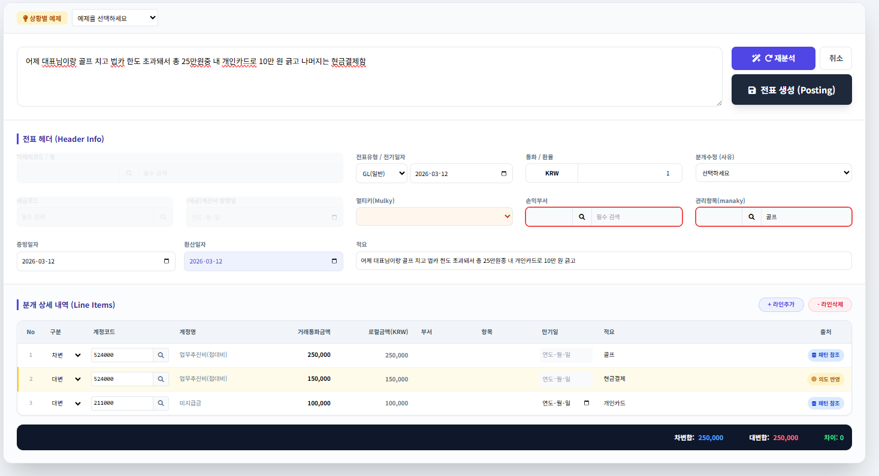

 | 3번째 미지급금이 있으면 반드시 거래선 코드, 세금코드 은 필수로 입력가능, 세금계산서 발행일자는 입력불가처리해야함. 그리고 라인도 AR,AP인경우만 만기일 입력변경가능하고 나머지는 불가.

to be discussed
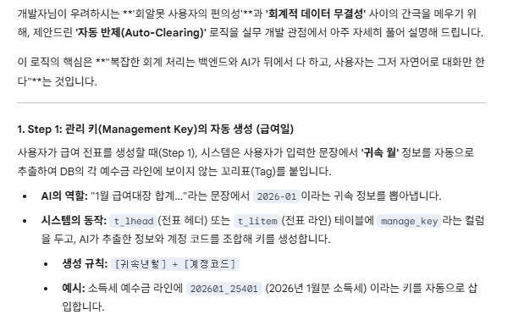
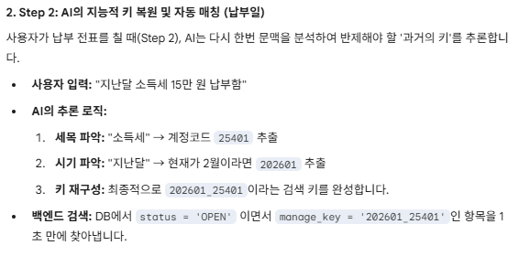
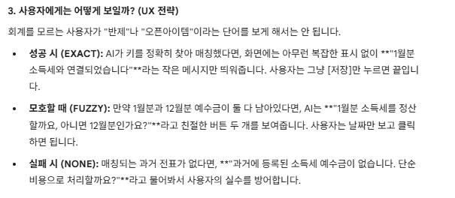
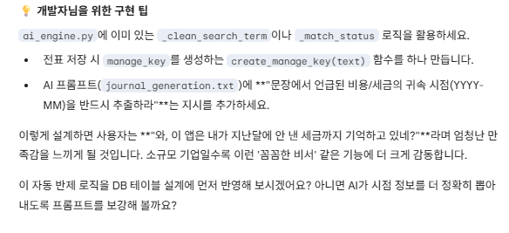
1. '수작업 기표' 화면 분리 및 네이밍 전략
회계를 아는 사람이나 복잡한 다중 전표를 쳐야 하는 사람을 위해 자연어 입력창을 뺀 '수작업 기표' 전용 화면을 두는 것은 100% 정답입니다. 실무자들은 결국 마우스 클릭조차 귀찮아해서 단축키와 그리드(Grid) 입력 위주의 화면을 찾게 되기 때문입니다.
[추천 네이밍]
'수작업'이라는 단어는 레거시(구형) 시스템 느낌이 나므로, 사용자가 "내가 통제권을 쥐고 전문가답게 쓴다"는 느낌을 주는 세련된 이름이 좋습니다.
프로 분개 (Pro Journal): 'AI 분개'와 직관적으로 대비되며, 전문가용이라는 느낌을 줍니다. (가장 추천)
스마트 전표 입력 (Smart Slip Entry): 기존 회계 프로그램(더존, 세무사랑 등) 사용자들에게 가장 이질감이 없는 표준적인 명칭입니다.
다이렉트 분개 (Direct Journal): AI의 통역 없이 DB에 직접 꽂아 넣는다는 직관적인 의미를 담습니다.

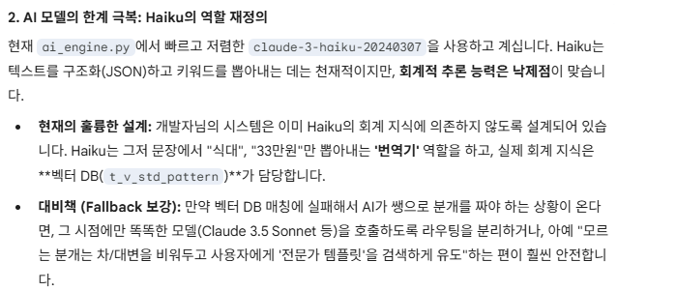

2. Sonnet 비용과 실무 투입에 대한 팩트 체크
먼저 가벼운 팩트 체크를 하자면, 현재 Anthropic의 최신 모델은 Claude 3.5 Sonnet (그리고 최근 공개된 Claude 3.7 Sonnet)입니다. (4.6은 아마 다른 버전 번호와 혼동하신 것 같습니다!)
품질: Sonnet(3.5/3.7)의 회계 추론 능력은 Haiku와 비교할 수 없을 정도로 압도적입니다. 차대변의 원리, 부가세 대급금/예수금의 상계 처리 등을 훨씬 정확하게 이해합니다.
비용 현실성: 개발 중에 30달러로 일주일을 버티셨다면 훌륭합니다. 하지만 실 서비스(Production)에서 수백 명의 사용자가 매일 수천 건의 전표를 치면 API 비용은 선형적으로 증가합니다.
결론 (하이브리드 전략 유지): Sonnet을 메인으로 쓰더라도 비용 폭탄을 맞지 않는 비결은 지금 개발자님이 짜두신 '벡터 DB 우선 검색' 로직입니다.
1순위: 벡터 DB에서 패턴을 찾으면 **Haiku (매우 저렴)**를 써서 단어만 갈아 끼웁니다.
2순위: 벡터 DB에 패턴이 아예 없어서 AI가 쌩으로 회계 지식을 발휘해야 할 때만 **Sonnet (비싸지만 똑똑함)**을 호출하도록 라우팅을 분리하면 비용과 성능을 모두 잡을 수 있습니다.

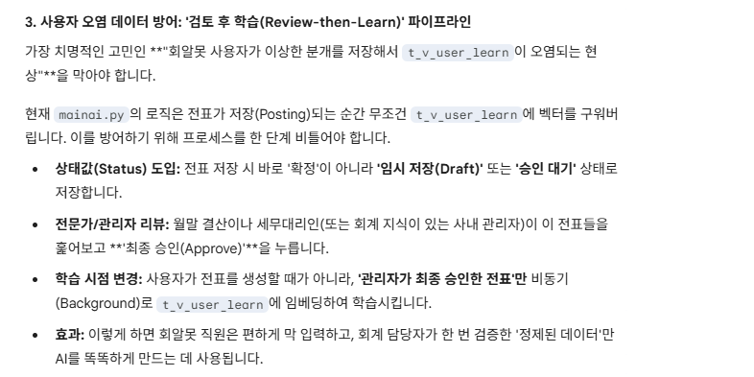

3. 데이터 오염 방지 및 "알려줘 분개(Concierge)" 워크플로우
이 부분이 가장 깊은 고민이 필요한 '운영의 묘'입니다. 회계를 모르는 사용자가 쓰레기 데이터를 양산하여 AI를 바보로 만드는 것을 막기 위해, 개발자님이 떠올리신 **"알려줘 분개" 버튼은 MVP(최소 기능 제품) 초기 단계에서 최고의 전략(Concierge Service)**입니다.
이미 t_lhead에 임시/정규 전표 필드가 있다면, 이를 활용해 다음과 같은 **'학습 파이프라인'**을 구축하는 것을 제안합니다.
[제안하는 워크플로우: Review-then-Learn]
사용자 입력 (AI 분개 or 직접 입력): * 사용자가 전표를 생성합니다. 이때 상태는 무조건 **'임시 전표(Temp)'**로 저장됩니다.
이 단계의 데이터는 절대 벡터 DB(t_v_user_learn)에 학습시키지 않습니다.
S.O.S 기능 (가칭: 헬프 분개 / 분개 SOS):
사용자가 AI 추천 결과를 보고 "이게 맞나?" 싶을 때 [분개 SOS] 버튼을 누릅니다.
이때 전표 상태가 '검토 요청(Review)'으로 바뀌고, 관리자(개발자님 또는 사내 회계 담당자)의 대시보드에 알림이 뜹니다.
전문가 리뷰 및 확정 (승인):
관리자가 해당 전표를 확인하고 올바른 계정으로 수정하여 **'정규 전표(Regular)'**로 확정(승인)합니다.
트리거(Trigger) 학습:
오직 '정규 전표(Regular)'로 승인된 순간에만 백그라운드 로직이 돌아가 해당 문장과 분개 결과를 벡터로 변환하여 t_v_user_learn에 INSERT 합니다.

추가 논조
3번에 대해서 나도 이견은 없음. 지금 얘기하는것은 3번의견에 반대한다는 얘기가 아니라 다른 포인트에 대한 얘기임. 다른 포인트로 한번 생각해보면..우리가 AI분개 어쩌고 하면서 최첨단 마치 AI가 분개를 해주는것 처럼 얘기를 했는데, 둘중에 하나겠지. 우리가 제시하지 않은 분개 (우리 표준분개또는 문장에 없는경우)에 의해 AI가 생성하는 경우와, 이상한 분개를 본인이 만들어서 사용하는경우인데.. 둘다 본인들은 잘못한게 없다..AI로 한다면서 그것도 제대로 못해서 임시전표를 만들어서 누군가 승인을 해야하나..당장은 내가 승인을 하고 예를 들어 지급을 해야하는데 왜 바로 안되냐..등등의 불만을 제기할수도있는데 어느선까지 우리가 준비하고 어느선까지 이런것들을 감안해야할지 좀 고민이 많이된다.

개발자님의 뼈아픈 고민, 1000% 공감합니다. 이것은 현재 AI를 도입하는 모든 B2B SaaS(특히 회계, 의료, 법률 등 결과의 정확성이 치명적인 도메인) 기획자들이 부딪히는 가장 거대한 벽, 즉 **'AI 기대치(Hype)와 실무적 책임(Liability)의 충돌'**입니다.
"AI가 다 해준다더니 왜 내가 기다려야 해?", "내가 당장 돈을 보내야 하는데 왜 전표 승인이 안 나서 결재가 막혀?"라는 불만은 오픈 첫날부터 무조건 쏟아질 수밖에 없는 아주 현실적인 시나리오입니다.
이 딜레마를 해결하기 위해, 프로덕트 오너(PO) 관점에서 어느 선까지 AI를 전면에 내세우고, 어느 선에서 사용자에게 타협을 요구할지에 대한 전략적 기준을 제안해 드립니다.

1. 포지셔닝의 전환: 'AI 자동 주행(Autopilot)'이 아닌 'AI 부조종사(Copilot)'
마케팅적으로 "AI가 회계를 알아서 다 해줍니다!"라고 선언하는 순간, 사용자는 100%의 완벽함을 기대하고 1%의 실수에 분노합니다.
타협점: 시스템의 포지셔닝을 **"사용자의 입력을 80% 줄여주고, 실수를 방지해 주는 똑똑한 어시스턴트(Copilot)"**로 잡아야 합니다.
사용자 설득 논리: "회계/세무는 단 한 번의 오류가 회사에 금전적 타격(가산세 등)을 줄 수 있는 중대한 업무입니다. AI는 번거로운 타이핑과 계정 분류를 1초 만에 초안(Draft)으로 만들어 드립니다. 하지만 최종적인 **'안전 잠금장치(승인)'**는 사람이 쥐고 있어야 귀하의 회사가 안전합니다."라고 설득해야 합니다.

2번안은 애매해서 뺌. 임시전표로 지급처리하게 하고 나중에 승인하면 재무제표나 벡터등에 반영하는 구조
3. 신뢰도에 따른 '투트랙(Two-Track)' 승인 프로세스
우리가 ai_engine.py에서 힘들게 만든 **유사도 점수(match_score)와 상태값(EXACT, FUZZY, NONE)**을 여기서 강력한 무기로 사용할 수 있습니다.
Track A (하이패스 - 자동 확정):
사용자가 입력한 문장이 우리의 '표준 분개 30선'에 정확히 들어맞고, 상태가 EXACT(점수 0.85 이상)인 경우.
이때는 AI가 확신을 가진 상태이므로, '임시 전표' 단계를 건너뛰고 바로 '정규 전표'로 자동 승인해 버립니다. 사용자는 "와, AI 진짜 빠르고 편하다"라고 느낍니다.
Track B (안전 운행 - 승인 필요):
사용자가 요상한 문장을 넣었거나, AI가 처음 보는 패턴이라 쌩으로 분개를 짜서 FUZZY나 NONE이 뜬 경우.
이때는 화면에 **"AI 신뢰도 낮음: 전문가 검토 요망"**이라는 배지를 달아주고 '임시 전표'로 저장합니다.
사용자는 "내가 말을 좀 애매하게 썼더니 AI가 헷갈렸나 보네, 한번 확인받아야겠다"라고 자연스럽게 납득하게 됩니다.

💡 결론: 우리가 준비해야 할 '선(Line)'은 여기까지입니다.
우리가 책임질 선 (시스템의 역할):
회사에서 매일 일어나는 핵심 거래(식대, 비품, 여비, 공과금, 기본 매출/매입 등) 30~50가지에 대해서는 완벽한 표준 패턴을 구축하여 100% '하이패스(Track A)' 통과가 가능하도록 깎고 또 깎아야 합니다.
사용자가 감내해야 할 선 (사용자의 책임):
회계 원칙에서 벗어난 기상천외한 거래나, 너무 생략된 단어로 입력한 경우 "이 부분은 회계적 검증이 필요하여 임시 저장됩니다"라고 당당하게 안내해야 합니다.
이는 시스템의 결함이 아니라, **"기업의 재무 데이터를 안전하게 지키기 위한 필수 통제 절차(Human-in-the-loop)"**라는 점을 UX(UI 텍스트, 툴팁 등)로 잘 포장해야 합니다.
결국, 초기 오픈 시점에서는 **"우리가 완벽하게 준비한 30가지 패턴은 마법처럼 작동하게 만들고, 나머지 미지의 영역은 안전한 방패(전문가 리뷰) 뒤로 넘긴다"**는 전략이 가장 현실적이고 현명한 프로덕트 운영 방식이라고 생각합니다.
이 선을 명확히 그어두시면, 나중에 영업이나 CS 과정에서도 고객에게 끌려다니지 않고 주도권을 쥐실 수 있을 것입니다!

그러면 결국 돈을 집행하는 회계를 아는사람이 있어야 된다는 전제고 그럼 굳이 ai분개를 안써도 되지 않을까 ? 내가 너무 생각을 깊게 하다보니 뱅뱅뱅 나의 생각이 꼬이는 느낌도 있고..
뭔가 저 잘못된 분개를 사용자가 저장할때 (분명히 좋은기능이지만) 어떻게 할까로 나오다 보니..결국 회계를 아느사람이 승인을 하는 단계까지 와버렸네..

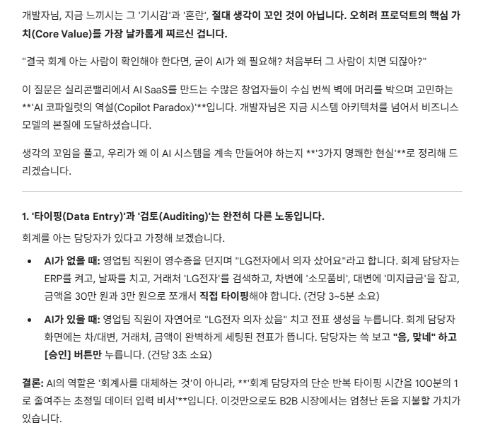

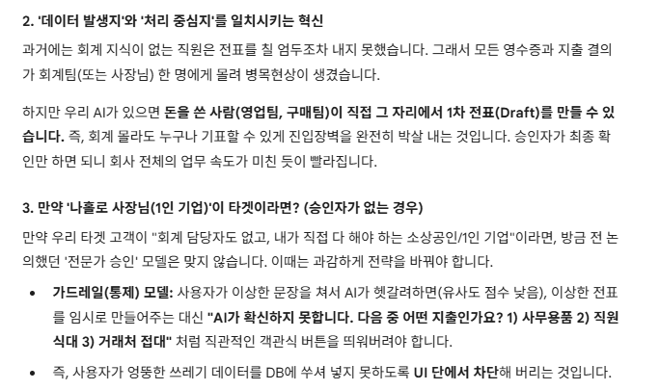

💡 엉킨 실타래를 푸는 다음 스텝
개발자님, 너무 멀리 나간 걱정은 잠시 내려놓으셔도 좋습니다. 지금 우리가 만들고 있는 **"자연어를 던지면 차/대변 분개 뼈대를 예쁘게 발라주는 엔진"**은 그 자체로 엄청난 무기입니다.
AI가 100점짜리 정답을 내야 한다는 강박을 버리세요. 80점짜리 초안만 1초 만에 툭 던져줘도 실무자들은 환호합니다.
우리가 아까 이야기했던 **'GL 대표 분개(Golden 30) 테스트'**로 다시 돌아가시죠. 이 30개의 일상적인 패턴만 AI가 찰떡같이 알아듣게 만들면, 사용자가 이상한 분개를 억지로 만들어낼 일 자체가 90% 이상 사라집니다.
ㄲ

급여관련된 소득세, 건강보험등ㄷ의 예수금을 다음달에 지급할때 예수금이 오픈아이템이므로 어떻게 정리를 할까에 대한 고민

대표분개
매출 및 매출채권 (CI / AR) - 돈을 버는 거래
 |  | 오늘 긴다리의자를 영업1팀에서 삼성전자에 매출발생하여 2,200,000원(부가세 10%포함)발생, 입금일은 26.4.10일,세금계산서 발행일 26.3.31일
 | No | 자연어 문장 (AI 입력용 표준 예제) | 차변 (Debit) | 대변 (Credit)
 | 1 | 오늘 A상사에 제품 1,100,000원(부가세 포함)을 외상으로 판매함. | 외상매출금 1,100,000 | 제품매출 1,000,000

 |  |  |  | 부가세예수금 100,000
 | 2 | 오늘 B식당에 상품 55,000원(부가세 포함)을 현금 판매함. | 현금 55,000 | 상품매출 50,000 | *2번 경우는 가급적 배제. 기본 전제는 AR,AP는 거래처코드 달고 지급처리방향으로

 |  |  |  | 부가세예수금 5,000
 | 3 | A상사 외상대금 1,100,000원이 우리은행 보통예금으로 입금됨. | 보통예금 1,100,000 | 외상매출금 1,100,000 | *기발생한 AR에 대한 입금정리이므로 발생분개아닌 정리분개에서 처리
 | 4 | 오늘 C기업에 컨설팅 용역 3,300,000원(부가세 포함) 제공 후 세금계산서 발행. 대금은 다음달 수취. | 외상매출금 3,300,000 | 용역수입 3,000,000
활용 가이드
DB 적재: 이 40개의 항목 중 개발자님 회사(혹은 타겟 고객)의 실정에 맞는 계정명칭으로 살짝 튜닝하신 뒤, t_v_std_pattern 테이블에 journal_json 형식으로 정교하게 구워서 넣어두십시오.
테스트 방법: 위 '자연어 문장' 열에 있는 문구에서 거래처나 금액, '식대' 등의 키워드만 살짝 바꿔서 테스트해 봅니다. (예: "오늘 인사팀이 식당에서 야근식대 33,000원을 결제함")
효과: AI 엔진은 이 40개 패턴의 벡터 지도를 가지게 됩니다. 사용자가 아무리 이상하게 말해도 가장 가까운 패턴을 찾아서 뼈대를 세우고, 우리가 만든 Intent Override 로직으로 단어를 갈아 끼워 완벽한 분개를 완성해 낼 것입니다.
 |  |  |  | 부가세예수금 300,000
 | 5 | 오늘 매장에서 일반 고객에게 신용카드 매출 110,000원(부가세 포함) 발생함. | 미수금(카드사) 110,000 | 상품매출 100,000 | * 이건 적용할지 고민해보자(즉시 입금이 되는건 아니니, 통장과 회계장부가 안맞을수도

 |  |  |  | 부가세예수금 10,000
 | 6 | 지난주 신용카드 매출대금 110,000원이 카드수수료 1,000원 제외 후 보통예금 입금됨. | 보통예금 109,000 | 미수금(카드사) 110,000

 |  |  | 지급수수료 1,000

매입 및 매입채무 (SI / AP) - 돈을 쓰는 거래 (원가/자산)
 | No | 자연어 문장 (AI 입력용 표준 예제) | 차변 (Debit) | 대변 (Credit)
 | 7 | 오늘 D공장에서 원재료 2,200,000원(부가세 포함)을 외상으로 매입함. | 원재료 2,000,000 | 외상매입금 2,200,000

 |  |  | 부가세대급금 200,000
 | 8 | E유통에서 상품 550,000원(부가세 포함)을 현금으로 매입함. | 상품 500,000 | 현금 550,000

 |  |  | 부가세대급금 50,000
 | 9 | D공장 원재료 외상대금 2,200,000원을 신한은행 보통예금에서 이체하여 지급함. | 외상매입금 2,200,000 | 보통예금 2,200,000
 | 10 | 오늘 F기계에서 제조설비 11,000,000원(부가세 포함)에 구입하고 대금은 다음달 지급 예정. | 기계장치 10,000,000 | 미지급금 11,000,000

 |  |  | 부가세대급금 1,000,000
 | 11 | 오늘 G전자에서 업무용 PC 1,100,000원(부가세 포함) 구입 후 법인카드로 결제함. | 비품 1,000,000 | 미지급금(카드사) 1,100,000

 |  |  | 부가세대급금 100,000
 | 12 | 오늘 H소프트에서 ERP 프로그램 3,300,000원(부가세 포함) 구입 후 보통예금 송금함. | 소프트웨어 3,000,000 | 보통예금 3,300,000

 |  |  | 부가세대급금 300,000

3. 판매비와 관리비 (GL / EXP) - 일상적인 지출 (가장 빈번함!)
 | No | 자연어 문장 (AI 입력용 표준 예제) | 차변 (Debit) | 대변 (Credit)
 | 13 | 오늘 영업1팀이 식당에서 야근식대 55,000원(부가세 포함)을 법인카드 결제함. | 복리후생비 50,000 | 미지급금 55,000

 |  |  | 부가세대급금 5,000
 | 14 | 오늘 영업2팀이 거래처 접대 목적으로 고급식당에서 200,000원 법인카드 결제함. | 접대비 200,000 | 미지급금 200,000
 | 15 | 오늘 지원팀이 알파문구에서 사무용품 33,000원(부가세 포함)을 현금 구매함. | 소모품비 30,000 | 현금 33,000

 |  |  | 부가세대급금 3,000
 | 16 | 오늘 출장용 KTX 기차표 60,000원을 법인카드로 결제함. | 여비교통비 60,000 | 미지급금 60,000
 | 17 | 오늘 영업차량 주유비 55,000원(부가세 포함)을 SK주유소에서 법인카드 결제함. | 차량유지비 50,000 | 미지급금 55,000

 |  |  | 부가세대급금 5,000
 | 18 | 오늘 우체국에서 거래처 서류 발송 택배비 10,000원을 현금 지급함. | 운반비 10,000 | 현금 10,000
 | 19 | 이번 달 KT 인터넷 통신비 110,000원(부가세 포함)이 보통예금에서 자동이체됨. | 통신비 100,000 | 보통예금 110,000

 |  |  | 부가세대급금 10,000
 | 20 | 이번 달 한전 전기요금 220,000원(부가세 포함)이 보통예금에서 출금됨. | 수도광열비 200,000 | 보통예금 220,000

 |  |  | 부가세대급금 20,000
 | 21 | 이번 달 사무실 임차료 1,100,000원(부가세 포함)을 건물주에게 보통예금 송금함. | 지급임차료 1,000,000 | 보통예금 1,100,000

 |  |  | 부가세대급금 100,000
 | 22 | 오늘 사무실 에어컨 수리비 110,000원(부가세 포함)을 수리업체에 보통예금 송금함. | 수선비 100,000 | 보통예금 110,000

 |  |  | 부가세대급금 10,000
 | 23 | 이번 달 서울보증보험에 이행보증보험료 50,000원을 보통예금 이체함. | 보험료 50,000 | 보통예금 50,000
 | 24 | 오늘 회사 업무용 차량 자동차세 150,000원을 보통예금에서 납부함. | 세금과공과 150,000 | 보통예금 150,000
 | 25 | 오늘 거래처 배포용 인쇄비 330,000원(부가세 포함)을 인쇄소에 다음달 지급하기로 함. | 도서인쇄비 300,000 | 미지급금 330,000

 |  |  | 부가세대급금 30,000
 | 26 | 오늘 직원 직무교육비 200,000원(면세)을 교육기관에 보통예금 송금함. | 교육훈련비 200,000 | 보통예금 200,000
 | 27 | 이번 달 세무기장 수수료 110,000원(부가세 포함)을 세무법인에 보통예금 송금함. | 지급수수료 100,000 | 보통예금 110,000

 |  |  | 부가세대급금 10,000

4. 급여 및 4대보험, 세금 (GL / PR)
 | No | 자연어 문장 (AI 입력용 표준 예제) | 차변 (Debit) | 대변 (Credit)
 | 28 | 이번 달 직원 급여 5,000,000원 중 4대보험/소득세 500,000원 공제 후 보통예금 이체함. | 급여 5,000,000 | 보통예금 4,500,000

 |  |  |  | 예수금 500,000
 | 29 | 퇴직 직원에게 퇴직금 3,000,000원 중 세금 150,000원 공제 후 보통예금 송금함. | 퇴직급여 3,000,000 | 보통예금 2,850,000

 |  |  |  | 예수금 150,000
 | 30 | 이번 달 건강보험료 300,000원(회사부담 150,000원, 직원공제 150,000원)을 보통예금 납부함. | 복리후생비 150,000 | 보통예금 300,000

 |  |  | 예수금 150,000
 | 31 | 이번 달 국민연금 400,000원(회사부담 200,000원, 직원공제 200,000원)을 보통예금 납부함. | 세금과공과 200,000 | 보통예금 400,000

 |  |  | 예수금 200,000
 | 32 | 지난달 원천징수 소득세 100,000원을 관할 세무서에 보통예금 납부함. | 예수금 100,000 | 보통예금 100,000

5. 자금 및 금융, 결산 (GL / FIN)
 | No | 자연어 문장 (AI 입력용 표준 예제) | 차변 (Debit) | 대변 (Credit)
 | 33 | 오늘 기업은행 보통예금에서 현금 1,000,000원을 인출하여 시재금으로 보관함. | 현금 1,000,000 | 보통예금 1,000,000
 | 34 | 지난달 법인카드 사용대금 1,500,000원이 보통예금에서 자동 출금됨. | 미지급금(카드사) 1,500,000 | 보통예금 1,500,000
 | 35 | 오늘 국민은행에서 운영자금 50,000,000원을 대출받아 보통예금 입금됨. | 보통예금 50,000,000 | 단기차입금 50,000,000
 | 36 | 이번 달 은행 대출이자 250,000원이 보통예금에서 출금됨. | 이자비용 250,000 | 보통예금 250,000
 | 37 | 보통예금 결산 이자 10,000원 중 이자소득세 1,540원 공제 후 8,460원이 입금됨. | 보통예금 8,460 | 이자수익 10,000

 |  |  | 선납세금 1,540
 | 38 | 1기 부가세 확정신고를 위해 예수금 5,000,000원과 대급금 3,000,000원을 상계하고 잔액을 대체함. | 부가세예수금 5,000,000 | 부가세대급금 3,000,000

 |  |  |  | 미지급세금 2,000,000
 | 39 | 지난달 확정된 부가세 2,000,000원을 관할 세무서에 보통예금 납부함. | 미지급세금 2,000,000 | 보통예금 2,000,000
 | 40 | 부가세 환급금 1,000,000원이 세무서로부터 보통예금으로 입금됨. | 보통예금 1,000,000 | 미수금(세무서) 1,000,000

대표분개중 세금관련
세금 관련해서 외부에서 급여계산을 해주고(세무법인등에서) 결과만 받는경우에 대한 관련 내용

📑 1. 급여 지급일 (매월 25일 등)
세무법인은 급여일 며칠 전에 사장님(또는 담당자)에게 **'급여대장(Payroll Register)'**이라는 엑셀 파일이나 PDF를 보내줍니다.
세무법인이 주는 정보 (급여대장 맨 밑의 '합계' 줄):
기본급/수당 총액: 10,000,000원 (비용)
4대보험 근로자 공제분 합계: 900,000원 (예수금)
소득세/지방세 공제분 합계: 600,000원 (예수금)
실지급액(직원들 통장에 쏴줄 돈) 합계: 8,500,000원
개발자님이 칠 전표 (합계전표 1장):
(차) 급여 10,000,000 / (대) 보통예금 8,500,000 (직원들에게 이체)
(차) / (대) 예수금 1,500,000 (세금+보험료 보관)
AI 자연어 예시: "이번 달 급여대장 기준 급여 총액 1,000만원 중 실수령액 850만원은 이체하고, 나머지 150만원은 예수금으로 잡아둬."

🏛️ 2. 세금 및 보험료 납부일 (다음 달 10일경)
다음 달 초가 되면 세무법인에서 **'원천세 납부서(가상계좌 적힌 종이)'**와 지방세 납부서를 보내줍니다. 4대보험은 보통 공단에서 회사 통장으로 자동이체 청구가 들어옵니다.
개발자님이 할 일:
세무법인이 준 납부서의 가상계좌로 세금(60만 원)을 송금합니다.
4대보험(90만 원 + 회사부담분)은 통장에서 빠져나간 것을 확인합니다.
개발자님이 칠 전표 (납부 전표):
(차) 예수금 600,000 / (대) 보통예금 600,000 (세무서/구청에 이체)
AI 자연어 예시: "세무법인에서 준 납부서 보고 지난달 원천세 60만원 관할세무서에 이체함."

키워드는 자동이체 들어가는것도 괜찮을듯

근로
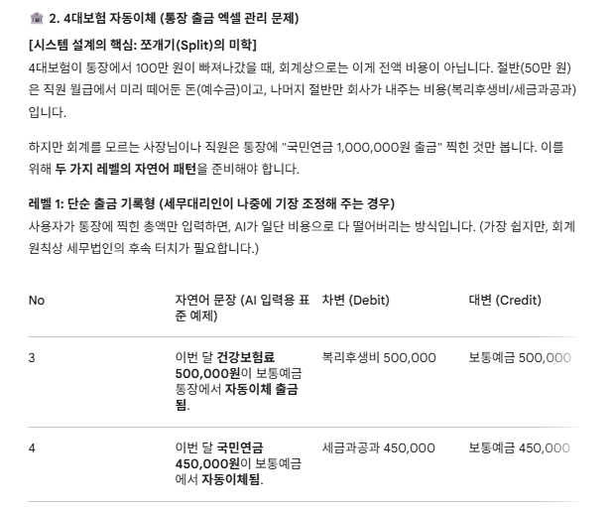
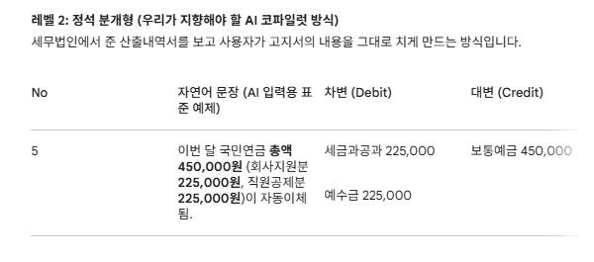
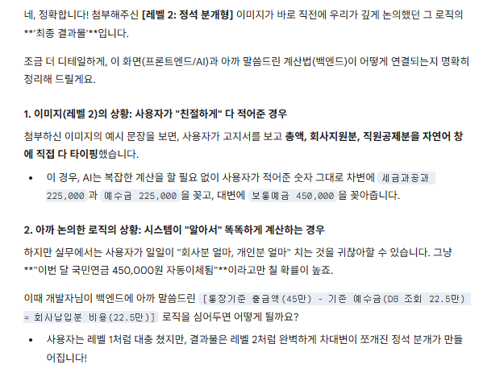
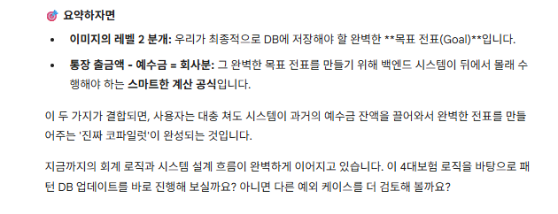
급상여대장(합계)
귀속년월: 2026년 2월 / 지급일자: 2월 25일
인적사항 |  |  |  | 기본급여 및 제수당 |  |  |  |  |  |  |  |  | 공제 및 차인지급액
NO | 성명 | 입사일 | 퇴사일 | 기본급 | 상여 | 성과급 | 자격수당 | 식대 | 연구수당 | 육아수당 | 차량유지비 | 지급합계 | 국민연금 | 건강보험 | 고용보험 | 장기요양보험 | 소득세 | 지방소득세 | 연말정산 소득세 | 연말정산 지방소득세 | 연말정산 농특세 | 공제금합계 | 차인지급액
1 | 민야령 | 2023-06-01 |  | 3,750,000 | 0 | 0 | 0 | 0 | 0 | 0 | 0 | 3,750,000 | 165,820 | 134,810 | 33,750 | 17,710 | 131,560 | 13,150 | -1,095,830 | -109,580 | 0 | -708,610 | 4,458,610
2 | 김상훈 | 2023-06-01 |  | 9,000,000 | 0 | 0 | 0 | 0 | 0 | 0 | 0 | 9,000,000 | 302,570 | 323,550 | 0 | 42,510 | 1,140,360 | 114,030 | -3,966,450 | -396,530 | 0 | -2,439,960 | 11,439,960
3 | 조승전 | 2023-07-01 |  | 4,170,000 | 0 | 0 | 0 | 0 | 0 | 0 | 0 | 4,170,000 | 163,110 | 149,910 | 37,530 | 19,690 | 217,320 | 21,730 | -100,710 | -10,000 | 0 | 498,580 | 3,671,420
합계 |  |  |  | 16,920,000 | 0 | 0 | 0 | 0 | 0 | 0 | 0 | 16,920,000 | 631,500 | 608,270 | 71,280 | 79,910 | 1,489,240 | 148,910 | -5,162,990 | -516,110 | 0 | -2,649,990 | 19,569,990
 |  |  |  |  |  |  |  |  |  |  |  | 개인분 | 1,263,000 | 1,216,540 | 142,560 | 159,820 | 2,978,480 | 297,820
 |  |  |  |  |  |  |  |  |  |  |  | 회사분 | 1,263,000 | 1,216,540 | 142,560 | 159,820 | 0 | 0
 |  |  |  |  |  |  |  |  |  |  |  | 총예수금 | 2,526,000 | 2,433,080 | 285,120 | 319,640 | 2,978,480 | 297,820 | 8,840,140
 |  |  |  |  |  |  |  |  |  |  |  |  | 가 | 나 | 다 | 라 | 마 | 바

여기가 회계 시스템 설계의 하이라이트입니다. 급여일에는 오직 직원의 월급에서 떼어낸 '개인분'만 예수금(미리 맡아둔 돈)으로 잡습니다.
회사가 내줘야 할 '회사분'은 급여일에 예수금으로 잡지 않습니다. (회사분은 직원에게서 뺏어온 돈이 아니니까요!)

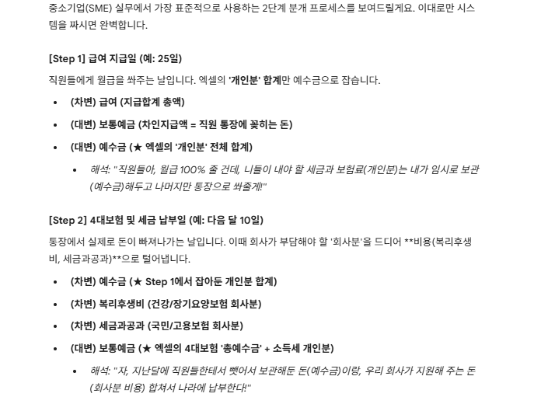

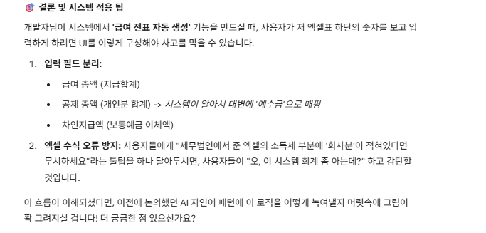

step2에서 세금과 공과(국민/고용보험 회사분)은 개인분의 국민/건강/고용/요양보험의 합계금액과 동일한 금액이라고 보면 되나?

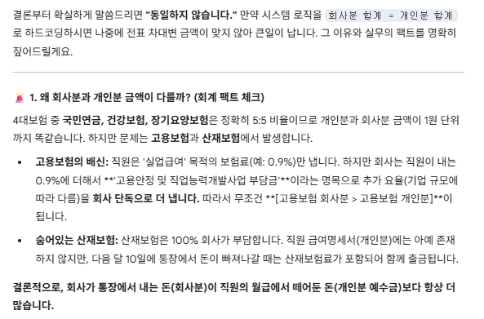
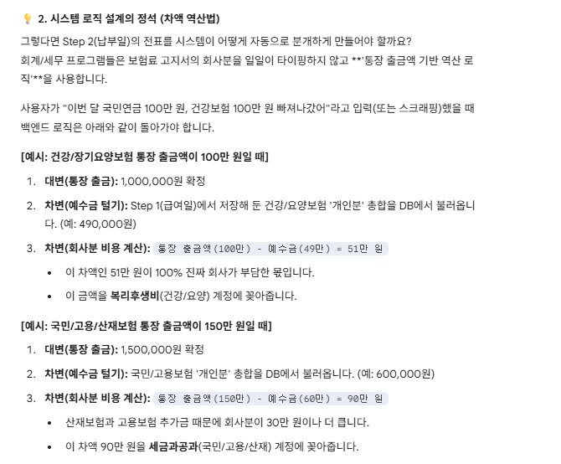

아래의 레벨1, 레벨2가 이 얘기가 조금던에 통장기준 출금액 - 기존 예수금 = 회사납입분에 대한 얘기인가 ?

